Bug Report
Titulo | Transação do Sistema -> Botão Pay habilitado para transações com saldo insuficiente
Passos para reprodução | 1. Acessar página de Transação do Sistema
 | 2. Clique/Digite o nome do contato
 | 3. Digite o valor da transferência maior que o saldo bancário
 | 4. Verificar se o botão Pay está desabilitado
Resultado esperado | O botão Pay deve está desabilitado, não sera possivel completar a transação
Resultado Encontrado | O botão Pay está habilitado, permitindo completar a transferência
Ambiente de teste | Ambiente de "Dev"
Prioridade | Muito Alta
Tipo | Funcional
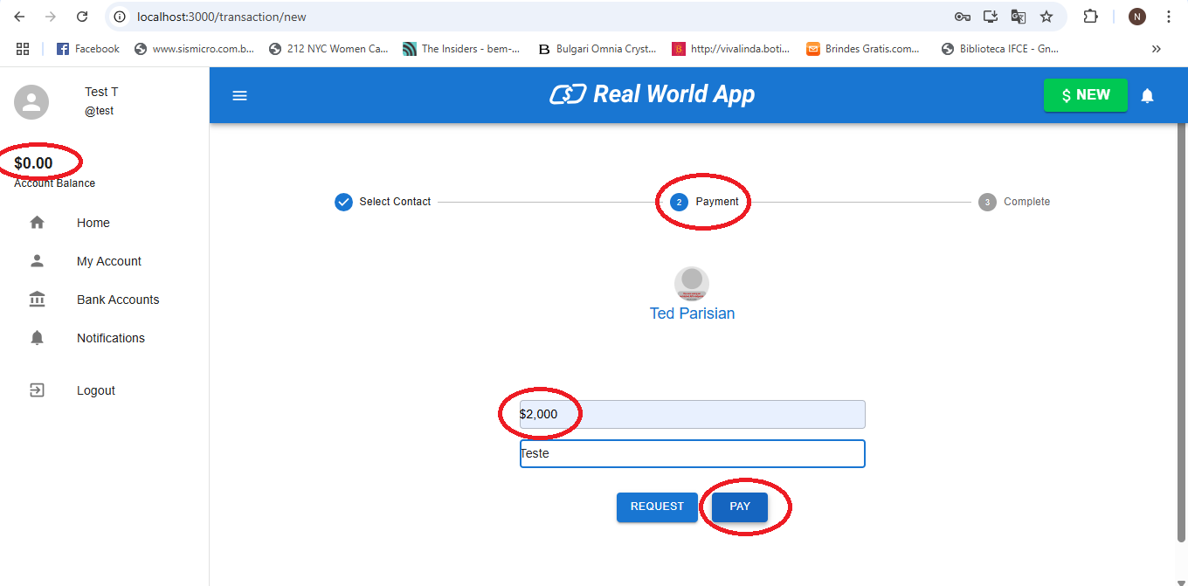
Evidencia

